Schritte Maßnahmenplanung
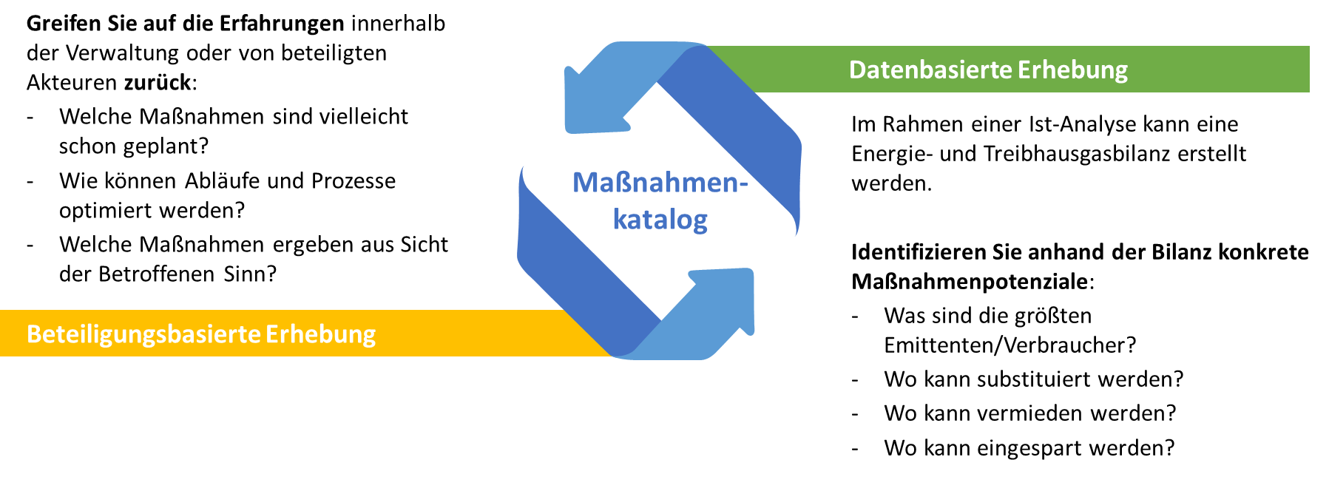
Schritte der Maßnahmenplanung

1. Führen Sie sich Ihre Vision und Ihre Ziele vor Augen. 2. Überlegen Sie, mit welchen Maßnahmen sich die Ziele erreichen lassen. 2.1. Greifen Sie bei der Planung von konkreten Maßnahmen einerseits auf die Erfahrungen beteiligter Akteure innerhalb und außerhalb der Verwaltung zurück. Nutzen Sie das Wissen aller, um konkrete Wege offenzulegen mit denen Sie Ihre Ziele erreichen. 2.2. Greifen Sie auch auf Ihre Ist-Analyse zurück. Die Daten aus der Energie- und Treibhausbilanz, geben bspw. Anhaltspunkte, in welchen Bereichen große Verbesserungspotenziale und somit große Hebel für Maßnahmen vorliegen.

Schritte Maßnahmenpriorisierung
Schritte der Maßnahmenpriorisierung

1. Bewertung von Maßnahmen nach (y-Achse) Ressourcenaufwand - finanziell und personell - in die Kategorien niedrig bis hoch. Die Einteilung nach hohem und niedrigem Ressourcenauffand ist in jeder Kommune anders und entsprechend individuell durch Sie zu bewerten. 2. Bewertung (x-Achse) des Wirkungsbeitrags der Maßnahme in niedrig bis hoch. Alternativ auch der Dimensionen Zeit/Dauer, politischer Relevanz/Interesse, einfach zu vermittelnder Mehrwert für Zielgruppen. Auch hier liegt die Auswahl der Dimensionen und die Einordnung was hoch oder niedrig bedeutet bei Ihnen. 3. Übertragen der Maßnahmen inkl. Bewertung in eine "Wirkungsbeitragsmatrix"

hoch
Ressourcen-günstige Maßnahmen
mit einer geringen Wirkung
niedrig
hoch
niedrig
Ressourcenaufwand
Wirkungsbeitrag
Ressourcen-intensive Maßnahmen
mit einer geringen Wirkung
Ressourcen-günstige Maßnahmen
mit einer hohen Wirkung
Ressourcen-intensive Maßnahmen
mit einer hohen Wirkung

4. Verteilen von Ressourcen (finanziell / personell) auf die umzusetzenden Maßnahmen 5. Aktivierung umsetzungsrelevanter Akteure 6. Beginn der Maßnahmenumsetzung

Wirkungsbeitraganalyse
Wirkungsbeitragmatrix
1 | -1
0 | 0
0 | 0
0 | 0
0 | 0
0 | 0
0 | 0
0 | 0
0 | 0
0 | 0
0 | 0
0 | 0
0 | 0
0 | 0
0 | 0
0 | 0
0 | 0
0 | 0
0 | 0
0 | 0
0 | 0
0 | 0
0 | 0
0 | 0
0 | 0
0 | 0
0 | 0
0 | 0
0 | 0
0 | 0
0 | 0
0 | 0
0 | 0
0 | 0
0 | 0
0 | 0
0 | 0
0 | 0
0 | 0
0 | 0
0 | 0
0 | 0
0 | 0
0 | 0
0 | 0
0 | 0
0 | 0
0 | 0
0 | 0
0 | 0
...
Ressourcen-intensive Maßnahmen mit einer hohen Wirkung
hoch
niedrig
hoch
niedrig
Ressourcenaufwand
Wirkungsbeitrag
Ressourcen-günstige Maßnahmen mit einer geringen Wirkung
Ressourcen-günstige Maßnahmen mit einer hohen Wirkung
Ressourcen-intensiveMaßnahmen mit einer geringen Wirkung

hoch (2)

mittel (0)

niedrig (2)
 | niedrig (-3) | hoch (3)

 | * Stakeholder im Sinne dieser Matrix sind alle Interessenträger außerhalb des Projekt(kern)teams.

